ZB299-HD
FY299-TFT组合仪表
连接器信息 仪表插座型号:AMP 174977-2 整车线束插头（护套）型号:174047-2 整车线束插针（端子）型号:173681-1 备注:插件编号与插头件印号一致
编号 | 接插件引脚 | I/O类型 | 名称 | 描述 | 备注 | 外部接口
10 | A1 | I | IN33 | 开关量采集33 | 控负
9 | A2 | I | IN34 | 开关量采集34 | 控负
8 | A3 | I | IN35 | 开关量采集35 | 控负
7 | A4 | I | IN36 | 开关量采集36 | 控负
6 | A5 | I | IN37 | 开关量采集37 | 控负
6 | A6 | TURN_RIGHT |  | 右转向硬线灯 |  | 右转向灯开关，高电平输入
7 | A7 | TURN_LEFT |  | 左转向硬线灯 |  | 左转向灯开关，高电平输入
3 | A8 |  | POUT2 | 功率输出
2 | A9 |  | POUT1 | 功率输出
1 | A10 | I | WAKE_UP1 | 唤醒开关(控火) | 唤醒 | 危急报警开关（控火） 需要唤醒
20 | A11 | P | PV12
19 | A12 | P | V12
18 | A13 | C | PCANL | 动力总线CANL | 自带120欧姆匹配电阻 | 外网CANL2
17 | A14 | C | PCANH | 动力总线CANH |  | 外网CANH2
16 | A15 | \ | 空 | \ | \ | \
15 | A16 | \ | 空 | 发动机转速（预留） | \ | \
14 | A17 | F | FIN_OUT | 车速信号输出 | 脉冲 | 车速输出
13 | A18 | \ | 空 | \ | \ | \
12 | A19 | \ | 空 | \ | \ | \
11 | A20 |  | WAKE_UP2 | 唤醒开关(控火) | 唤醒 | 充电唤醒 | 充电时给仪表供电
连接器信息 插座型号:AMP 174975-2 整车线束插头（护套）型号:174046-2 整车线束插针（端子）型号:173681-1 备注:插件编号与插头件印号一致
21 | B1 | D | FREQ2 | 频率2传感器接口
22 | B2 | D | FREQ1 | 频率1传感器接口
23 | B3 | A | SER6 | 电阻/电压6传感器接口 | 电阻型：0-500欧姆 电压型：0-5V
24 | B4 | A | SER5 | 电阻/电压5传感器接口
25 | B5 | A | SER4 | 电阻/电压4传感器接口
26 | B6 | A | SER3 | 电阻/电压3传感器接口
27 | B7 | A | SER2 | 电阻/电压2传感器接口 |  | 油表取消
28 | B8 | A | SER1 | 电阻/电压1传感器接口
29 | B9 | C | BCANL | 车身总线CANL | 自带120欧姆匹配电阻 | 内网CANL1 | 单表不用
30 | B10 |  | BCANH | 车身总线CANH |  | 内网CANH1
31 | B11 | P | GND | 地 | 并联脚位 | 电源负极
32 | B12 |  |  |  |  | 电源负极
33 | B13 | P | 24V_ON | ON电源 | 并联脚位 | 钥匙ON开关（唤醒）
34 | B14 |  |  |  |  | 钥匙ON开关（唤醒）
35 | B15 | P | VBAT | 电源常电 | 并联脚位 | 仪表常供电
36 | B16 |  |  |  |  | 仪表常供电
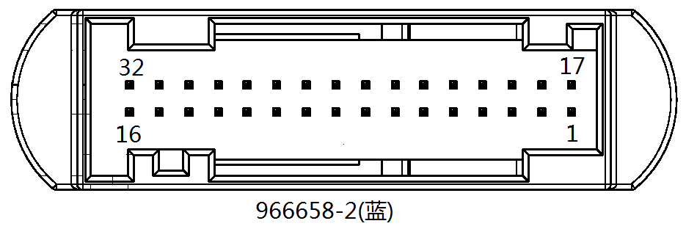 连接器信息 插座型号:AMP 966658-2 插头（护套）型号: 1719057-2 插针（端子）型号: 928999-1 护套（芯子）型号：1719059-1
编号 | 接插件引脚 | I/O类型 | 名称 | 描述 | 备注 | 外部接口
1 | C1 | I | IN4 | 开关量采集1 | 控火 | 小灯开关
2 | C2 | I | IN3 | 开关量采集2 | 控火 | 近光灯开关
3 | C3 | I | IN2 | 开关量采集3 | 控火 | 远光灯开关
4 | C4 | I | IN1 | 开关量采集4 | 控火 | 门1开
5 | C5 | I | IN5 | 开关量采集5 | 控火 | 门2开
6 | C6 | I | IN6 | 开关量采集6 | 控火 | 门3开
7 | C7 | I | IN7 | 开关量采集7 | 控火 | 刹车灯
8 | C8 | I | IN8 | 开关量采集8 | 控火 | IGN
9 | C9 | I | IN9 | 开关量采集9 | 控火 | 前雾灯开关
10 | C10 | I | IN10 | 开关量采集10 | 控火 | 后雾灯开关
11 | C11 | I | IN11 | 开关量采集11 | 控火 | 倒车灯开关
12 | C12 | I | IN12 | 开关量采集12 | 控火 | 后舱门
13 | C13 | I | IN13 | 开关量采集13 | 控火
14 | C14 | I | IN14 | 开关量采集14 | 控火
15 | C15 | I | IN15 | 开关量采集15 | 控火
16 | C16 | I | IN16 | 开关量采集16 | 控火
17 | C17 | I | IN21 | 开关量采集17 | 控地 | 下客门铃
18 | C18 | I | IN22 | 开关量采集18 | 控地 | 应急门开
19 | C19 | I | IN23 | 开关量采集19 | 控地 | 水温报警开关
20 | C20 | I | IN24 | 开关量采集20 | 控地 | 左刹车片报警 | 悬空报警
21 | C21 | I | IN17 | 开关量采集21 | 控地 | 右刹车片报警 | 悬空报警
22 | C22 | I | IN18 | 开关量采集22 | 控地 | 乘客门气压低
23 | C23 | I | IN19 | 开关量采集23 | 控地 | 气压2报警
24 | C24 | I | IN20 | 开关量采集24 | 控地 | 驻车制动
25 | C25 | I | IN28 | 开关量采集25 | 控地 | 水位报警
26 | C26 | I | IN27 | 开关量采集26 | 控地 | ASR
27 | C27 | I | IN26 | 开关量采集27 | 控地 | ABS
28 | C28 | I | IN25 | 开关量采集28 | 控地 | 安全门
29 | C29 | I | IN32 | 开关量采集29 | 控地 | 安全带
30 | C30 | I | IN31 | 开关量采集30 | 控地 | 气压1报警
31 | C31 | I | IN30 | 开关量采集31 | 控地
32 | C32 | I | IN29 | 开关量采集32 | 控地

